Barra 1
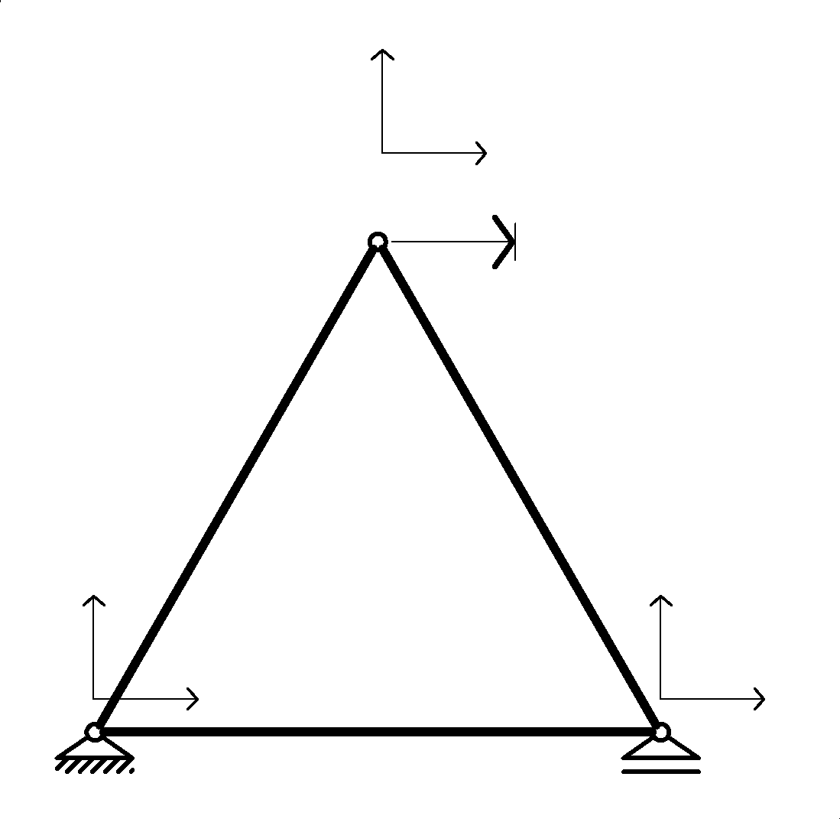
$$U_{3}=Δ$$
A= | 240 | cm2 | 0.024 | m2
L= | 3 | m
E= | 550 | N/mm2 | 550000 | kN/m2

a= | 0 | º

E A / L | 4400 | kN/m

 | uj | vj | uk | vk
 | 4400 | 0 | -4400 | 0 | uj
ke= | 0 | 0 | 0 | 0 | vj
 | -4400 | 0 | 4400 | 0 | uk
 | 0 | 0 | 0 | 0 | vk

 | 1.00 | 0.00 | 0 | 0 |  |  | 1.00 | 0.00 | 0 | 0
aT= | 0.00 | 1.00 | 0 | 0 |  | a= | 0.00 | 1.00 | 0 | 0
 | 0 | 0 | 1.00 | 0.00 |  |  | 0 | 0 | 1.00 | 0.00
 | 0 | 0 | 0.00 | 1.00 |  |  | 0 | 0 | 0.00 | 1.00

 | 4400 | 0 | -4400 | 0
aTke | 0 | 0 | 0 | 0
 | -4400 | 0 | 4400 | 0
 | 0 | 0 | 0 | 0

 | 4400 | 0 | -4400 | 0
ke= aTke a | 0 | 0 | 0 | 0
 | -4400 | 0 | 4400 | 0
 | 0 | 0 | 0 | 0

 | 1 |  | 2 |  | 3
 | 1 | 0 | 0 | 0 | 0 | 0 | i | 1
 | 0 | 1 | 0 | 0 | 0 | 0
b | 0 | 0 | 0 | 0 | 1 | 0 | j | 3
 | 0 | 0 | 0 | 0 | 0 | 1

 | 1 | 0 | 0 | 0
 | 0 | 1 | 0 | 0
bT | 0 | 0 | 0 | 0
 | 0 | 0 | 0 | 0
 | 0 | 0 | 1 | 0
 | 0 | 0 | 0 | 1

 | 4400 | 0 | -4400 | 0
 | 0 | 0 | 0 | 0
bTke | 0 | 0 | 0 | 0
 | 0 | 0 | 0 | 0
 | -4400 | 0 | 4400 | 0
 | 0 | 0 | 0 | 0

 | 4400 | 0 | 0 | 0 | -4400 | 0
 | 0 | 0 | 0 | 0 | 0 | 0
Ke= bTke b | 0 | 0 | 0 | 0 | 0 | 0
 | 0 | 0 | 0 | 0 | 0 | 0
 | -4400 | 0 | 0 | 0 | 4400 | 0
 | 0 | 0 | 0 | 0 | 0 | 0

Solución
ENSAMBLAJE |  |  |  |  |  |  |  |  | ENSAMBLAJE |  |  |  |  | CORR IMPUESTO

 | 5500.00 | 1905.26 | -1100.00 | -1905.26 | -4400.00 | 0.00 |  |  |  | 5500.000 | 1905.256 | -1100.000 | -1905.256 | -4400.000 | 0.000 |  | U1
 | 1905.26 | 3300.00 | -1905.26 | -3300.00 | 0.00 | 0.00 |  |  |  | 1905.256 | 3300.000 | -1905.256 | -3300.000 | 0.000 | 0.000 |  | U2
K | -1100.00 | -1905.26 | 2200.00 | 0.00 | -1100.00 | 1905.26 |  |  | K | -1100.000 | -1905.256 | 2200.000 | 0.000 | -1100.000 | 1905.256 |  | U3 | 0.0500
 | -1905.26 | -3300.00 | 0.00 | 6600.00 | 1905.26 | -3300.00 |  |  |  | -1905.256 | -3300.000 | 0.000 | 6600.000 | 1905.256 | -3300.000 |  | U4
 | -4400.00 | 0.00 | -1100.00 | 1905.26 | 5500.00 | -1905.26 |  |  |  | -4400.000 | 0.000 | -1100.000 | 1905.256 | 5500.000 | -1905.256 |  | U5
 | 0.00 | 0.00 | 1905.26 | -3300.00 | -1905.26 | 3300.00 |  |  |  | 0.000 | 0.000 | 1905.256 | -3300.000 | -1905.256 | 3300.000 |  | U6

VECTOR DE CARGAS |  |  |  |  |  |  |  |  | VECTOR DESPLAZAMIENTOS |  |  | VECTOR DE CARGAS

 | 0 |  | a= | 0 | º |  |  |  |  | 0 |  |  | -55.00
 | 0 |  |  |  |  |  |  |  |  | 0 |  |  | -95.26
 | 0 |  |  | 1.00 | 0.00 |  |  | 0 | D | 0.0500 |  | P | 110.00
P | -100 |  | aT= | 0.00 | 1.00 |  | P | -100 |  | 0 |  |  | 0.00
 | 0 |  |  |  |  |  |  |  |  | 0 |  |  | -55.00
 | 0 |  |  |  |  |  |  |  |  | 0 |  |  | 95.26

CONDICIONES DE CONTORNO |  |  |  |  |  |  |  |  | CONDICIONES DE CONTORNO

 | 2200.00 | 0.00 | -1100.00 |  |  |  |  |  | K | 6600.000 | 1905.256
K | 0.00 | 6600.00 | 1905.26 |  |  |  |  |  |  | 1905.256 | 5500.000
 | -1100.00 | 1905.26 | 5500.00

 |  |  |  |  |  |  |  |  |  |  |  |  | 55 |  |  | 0
 | 0 |  |  |  |  |  |  |  |  |  |  |  | 95 |  |  | 0
P | -100 |  |  |  |  |  |  |  | P |  |  | P-KU | -110 |  | P | 0
 | 0 |  |  |  |  |  |  |  |  | -100.00 |  |  | -100 |  |  | -100
 |  |  |  |  |  |  |  |  |  | 55.00 |  |  | 55 |  |  | 0
 |  |  |  |  |  |  |  |  |  |  |  |  | -95 |  |  | 0
SOLUCIÓN |  |  |  |  |  |  |  |  | SOLUCIÓN

 | 5.114E-04 | -3.280E-05 | 1.136E-04 |  |  |  |  |  |  | 0.00016835016835 | -5.8318209009E-05
K^(-1) | -3.280E-05 | 1.705E-04 | -6.561E-05 |  |  |  |  |  | K^(-1) | -5.8318209009E-05 | 0.00020202020202
 | 1.136E-04 | -6.561E-05 | 2.273E-04

 | 0.0033
U | -0.0170 |  |  |  |  |  |  |  | U | -0.020042518331
 | 0.0066 |  |  |  |  |  |  |  |  | 0.016942932012

 | 0 |  |  |  |  |  |  |  |  | 0 |  |  | 0 |  | 0
 | 0 |  |  |  |  |  |  |  |  | 0 |  |  | 0 |  | 0
U | 0.00328 |  |  |  |  |  |  |  | U | 0.05000 |  |  | 0.0500 |  | 0.05328
 | -0.0170 |  |  |  |  |  |  |  |  | -0.02004 |  |  | -0.0032 |  | -0.0203
 | 0.0066 |  |  |  |  |  |  |  |  | 0.01694 |  |  | 0.0111 |  | 0.0177
 | 0 |  |  |  |  |  |  |  |  | 0 |  |  | 0 |  | 0

 | 0.000 |  |  |  |  |  |  |  |  | -91.36
 | 50.000 |  |  |  |  |  |  |  |  | -29.12
KU | 0.000 |  |  |  |  |  |  |  | KU | 91.36
 | -100.000 |  |  |  |  |  |  |  |  | -100.00
 | 0.000 |  |  |  |  |  |  |  |  | 0.00
 | 50.000 |  |  |  |  |  |  |  |  | 129.12

 | 0.0 |  |  |  |  |  |  |  |  | -91.36
 | 50.0 |  |  |  |  |  |  |  |  | -29.12
R= KU-P | 0.0 |  |  |  |  |  |  |  | R= KU-P | 91.36
 | 0.0 |  |  |  |  |  |  |  |  | 0.00
 | 0.0 |  |  |  |  |  |  |  |  | 0.00
 | 50.0 |  |  |  |  |  |  |  |  | 129.12

Coordendas |  |  |  |  |  |  |  |  | Coordendas
 |  |  | Esc | 10 |  |  |  |  |  |  |  | Esc | 10
x | y |  | x | y |  |  |  |  | x | y |  | x | y
0.00 | 0.00 |  | 0.000 | 0.000 |  |  |  |  | 0.00 | 0.00 |  | 0.00 | 0.00
1.50 | 2.60 |  | 1.533 | 2.428 |  |  |  |  | 1.50 | 2.60 |  | 2.00 | 2.40
3.00 | 0.00 |  | 3.066 | 0.000 |  |  |  |  | 3.00 | 0.00 |  | 3.17 | 0.00
0.00 | 0.00 |  | 0.000 | 0.000 |  |  |  |  | 0.00 | 0.00 |  | 0.00 | 0.00

